상품제안서
송월우산 3단 비지니스 완자동 우산 | 상품코드: S47311

 |  |  |  |  |  |  | 02-713-8555 | www.synergygift.co.kr
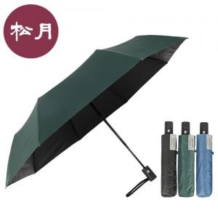

【상세/제작정보】

【인쇄/포장옵션】 | 원단1도, 손잡이 필름전사, 원단1도 / 포장불가능

【공급단가】 | 수량 | 50~ | 100~ | 300~ | 1,000~ | 3,000~
*VAT별도 | 단가 | 10,590원 | 10,020원 | 9,530원 | 9,290원 | 9,120원

【상품 URL】 | https://www.synergygift.co.kr:443/src/goods_detail.php?gdno=47311

